关系图
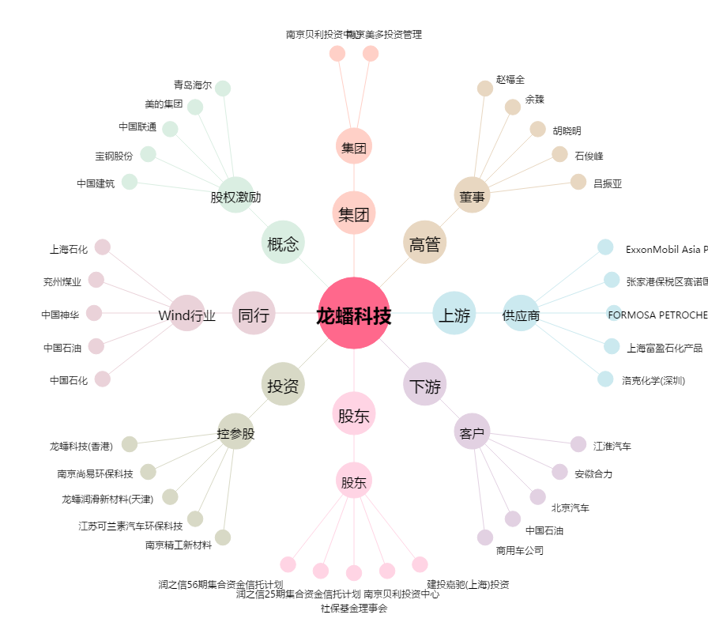
龙蟠科技[603906.SH] - 关系概览图

